Positive Cycle
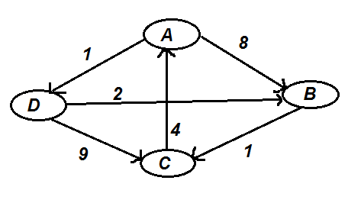
 | Given |  |  |  |  | Iteration #1 |  |  |  |  |  | Iteration #2
 |  | A | B | C | D | Via 'A' | A | B | C | D |  | Via 'B' | A | B | C | D
 | A | 0 | 8 | ∞ | 1 | A | 0 | 8 | ∞ | 1 |  | A | 0 | 8 | 8+1 = 9 | 1
 | B | ∞ | 0 | 1 | ∞ | B | ∞ | 0 | 1 | ∞ |  | B | ∞ | 0 | 1 | ∞
 | C | 4 | ∞ | 0 | ∞ | C | 4 | 8+4 = 12 | 0 | 4+1 = 5 |  | C | 4 | 12 | 0 | 5
 | D | ∞ | 2 | 9 | 0 | D | ∞ | 2 | 9 | 0 |  | D | ∞ | 2 | 2+1 = 3 | 0

 | Iteration #3 |  |  |  |  | Iteration #4 |  |  |  |  |  | Final Result
 | Via 'C' | A | B | C | D | Via 'D' | A | B | C | D |  |  | A | B | C | D
 | A | 0 | 8 | 9 | 1 | A | 0 | 1+2 = 3 | 3+1 = 4 | 1 |  | A | 0 | 3 | 4 | 1
For Each Edge | B | 4+1 = 5 | 0 | 1 | 5+1 = 6 | B | 5 | 0 | 1 | 6 |  | B | 5 | 0 | 1 | 6
if D[u][v] > D[u]['via X'] + D['via X'][v] | C | 4 | 12 | 0 | 5 | C | 4 | 5+2 = 7 | 0 | 5 |  | C | 4 | 7 | 0 | 5
 | D | 4+3 = 7 | 2 | 3 | 0 | D | 7 | 2 | 3 | 0 |  | D | 7 | 2 | 3 | 0

 |  |  |  |  |  |  | Iteration #4 |  |  |  |  |  | Final Result
 |  |  |  |  |  |  | Via 'D' | A | B | C | D |  |  | A | B | C | D
 |  |  |  |  |  |  | A | 0 | 1+2 = 3 | 3+1 = 4 | 1 |  | A | 0 | 3 | 4 | 1
 |  |  |  |  |  |  | B | 5 | 0 | 1 | 6 |  | B | 5 | 0 | 1 | 6
 |  |  |  |  |  |  | C | 4 | 5+2 = 7 | 0 | 5 |  | C | 4 | 7 | 0 | 5
 |  |  |  |  |  |  | D | 7 | 2 | 3 | 0 |  | D | 7 | 2 | 3 | 0

Negative Cycle
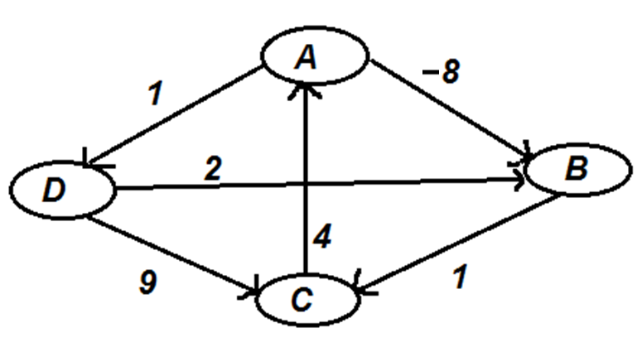
 | Given |  |  |  |  | Iteration #1 |  |  |  |  | Iteration #2
 |  | A | B | C | D | Via 'A' | A | B | C | D | Via 'B' | A | B | C | D
 | A | 0 | -8 | ∞ | 1 | A | 0 | -8 | ∞ | 1 | A | 0 | -8 | -8+1 = -7 | 1
 | B | ∞ | 0 | 1 | ∞ | B | ∞ | 0 | 1 | ∞ | B | ∞ | 0 | 1 | ∞
 | C | 4 | ∞ | 0 | ∞ | C | 4 | 4+(-8) = -4 | 0 | 4+1 = 5 | C | 4 | -4 | 0 | 5
 | D | ∞ | 2 | 9 | 0 | D | ∞ | 2 | 9 | 0 | D | ∞ | 2 | 2+1 = 3 | 0

 | Iteration #3 |  |  |  |  | Iteration #4
 | Via 'C' | A | B | C | D | Via 'D' | A | B | C | D
 | A | 0 | -8 | -7 | 1 | A | 0 | -8 | -7 | 1
 | B | 1+4 = 5 | 0 | 1 | 5+1 = 6 | B | 5 | 0 | 1 | 6
if D[u][v] > D[u]['via'] + D['via'][v] | C | 4 | -4 | 0 | 5 | C | 4 | -4 | 0 | 5
 | D | 4+3 = 7 | 2 | 3 | 0 | D | 7 | 2 | 3 | 0

